Var1
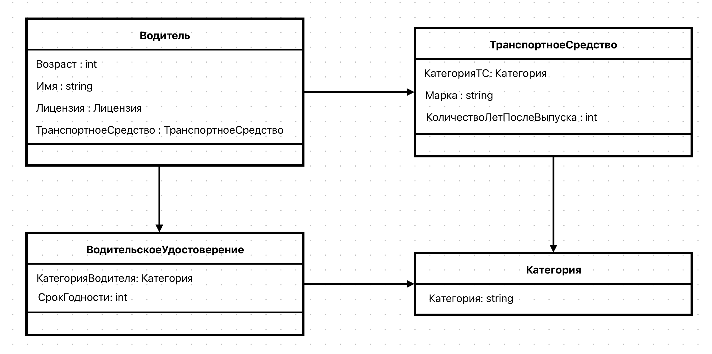
1 | Приведите пример супертипа сущности, не имеющего собственных экземпляров.

 | Пример супертипа сущности, не относящегося к транспортному средству и не имеющего собственных экземпляров, — это “Финансовый инструмент”. Он может содержать подтипы, такие как “Акции”, “Облигации”, “Депозитные сертификаты”, но сам по себе “Финансовый инструмент” не является конкретным видом инструмента, не может существовать отдельно. Его экземпляры – это всегда конкретные типы финансовых инструментов.

2 | Мобильный телефон может находится во взаимоисключающих связях с магазином, если он еще не продан, с пользователем,
 | если он уже куплен, и с сервисом, если он поломан и сдан в ремонт. Как избавиться от взаимоисключающих связей
 | при проектировании БД , хранящей информацию об экземплярах сущности "мобильный телефон"?

 | 1) Добавить в сущность "мобтльный телефон" поле "статус" с доменом = { магазин, покупатель, ремонт }

 | 2) Если телефон находится в магазине, т.е. не продан, "статус" имеет значение не продан, и тогда создается новая запись в таблице Магазин, с данным id телефона

 | 3) Если телефон кто-то купил, т.е. его продали, "статус" имеет значение продан, и тогда создается новая запись в таблице Пользователи, с данным id телефона

 | 4) Если телефон поломан и сдан в ремонт, "статус" имеет значение ремонт , и тогда создается новая запись в таблице Сервис, данным id телефона

3 | Составьте диаграмму прецедентов для своего проекта. Дополните ею документацию.

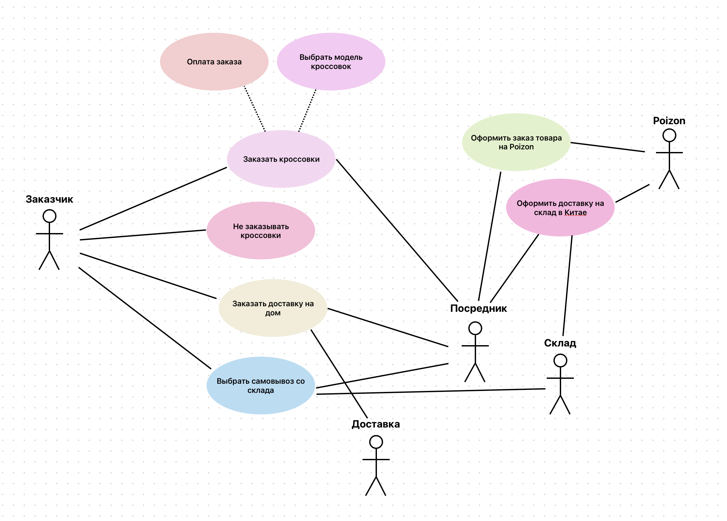

4 | Маша работает в отделе разработки в Департаменте ИТ, в котором также есть отдел тестирования и отдел поддержки. В компании, где работает Маша всего 4 департамента:
 | ИТ, финансы, кадры и маркетинг. Постройте диаграмму объектов для компании, в которой работает Маша.

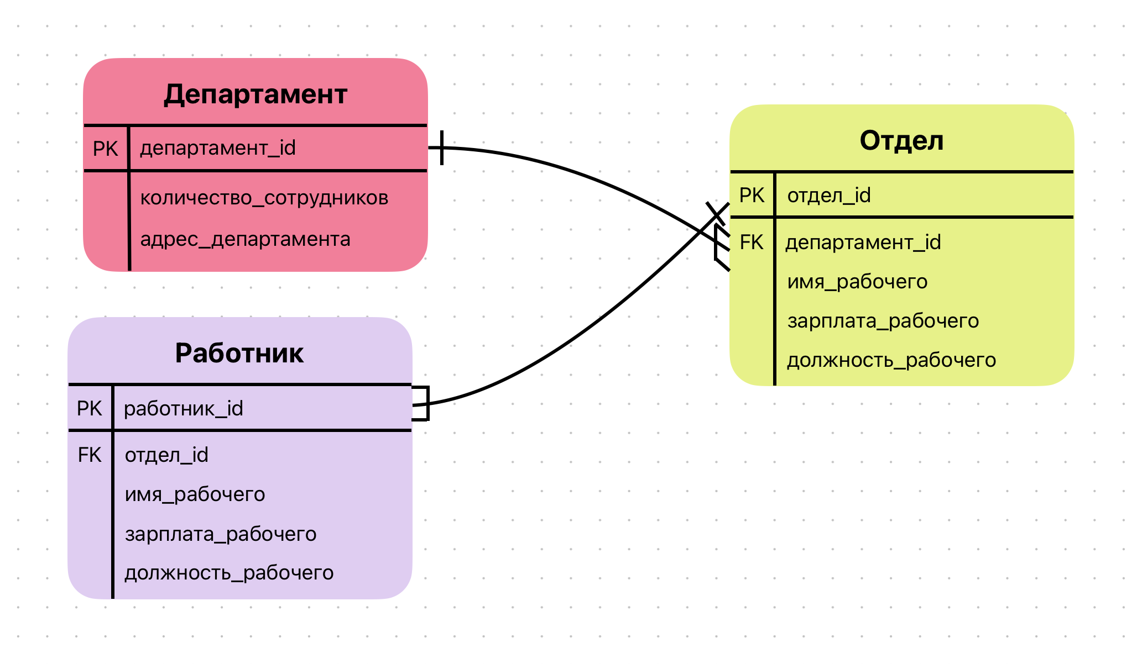

5 | Постройте диаграмы последовательностей и взаимодействия для кофемолки.

 | Диаграма последовательностей

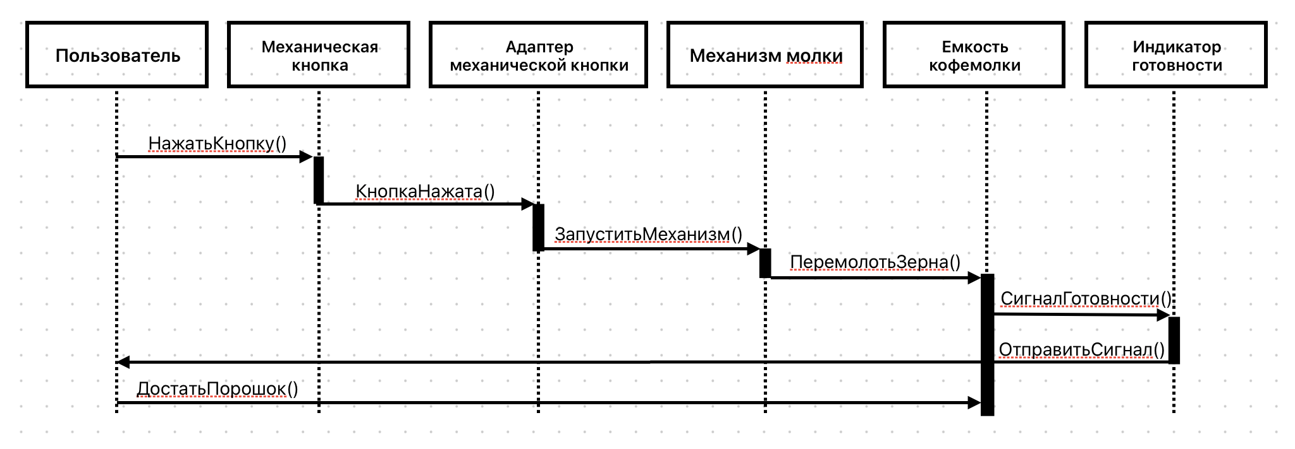

 | Диаграма взаимодействий

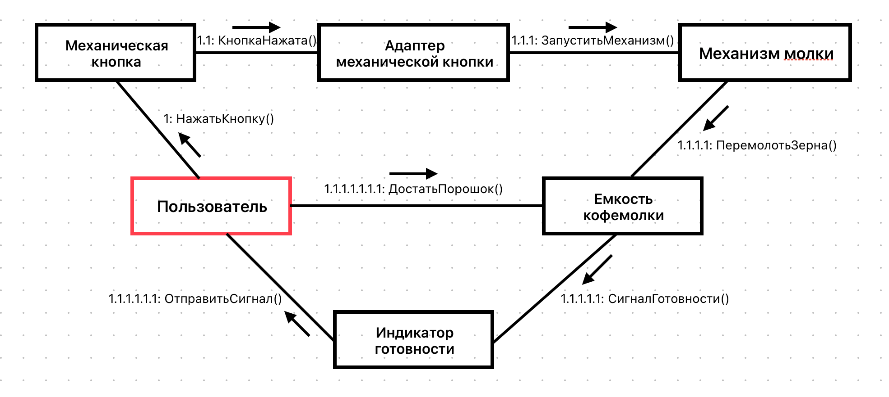

6 | Постройте диаграмму состояния для сдачи на водительские права.

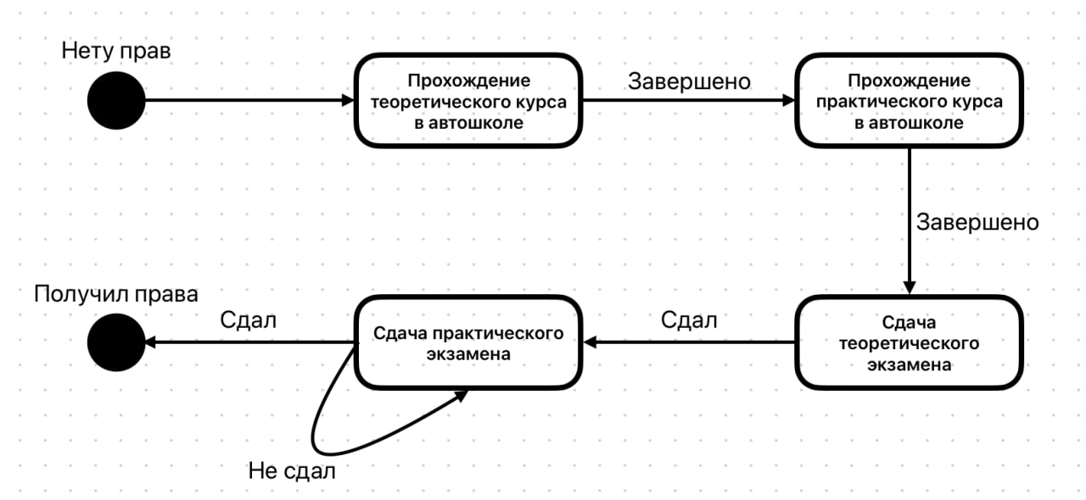

7 | Постройте диаграму активности для покупок продуктов в супермаркете по списку. Предусмотрите хотя бы два действия в параллель на каком-нибудь этапе.
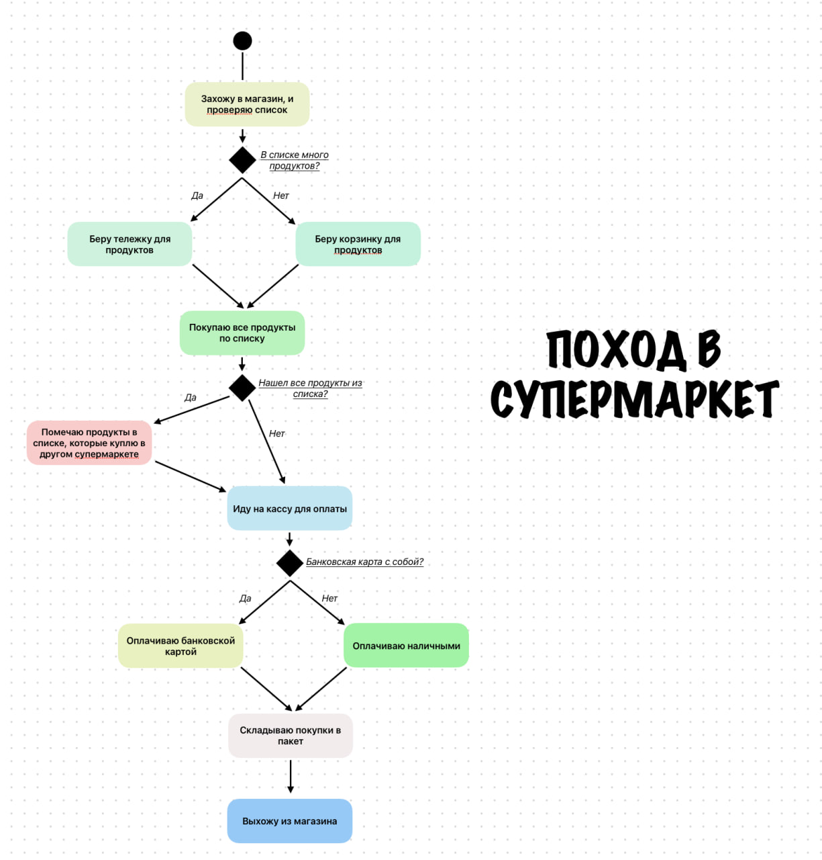

8 | Маша открыла бюро гадания Таро. У нее есть две штатные гадальщицы и 5 онлайн гаданий. Придумайте диаграмму классов для хранения информации о Машином бюро.

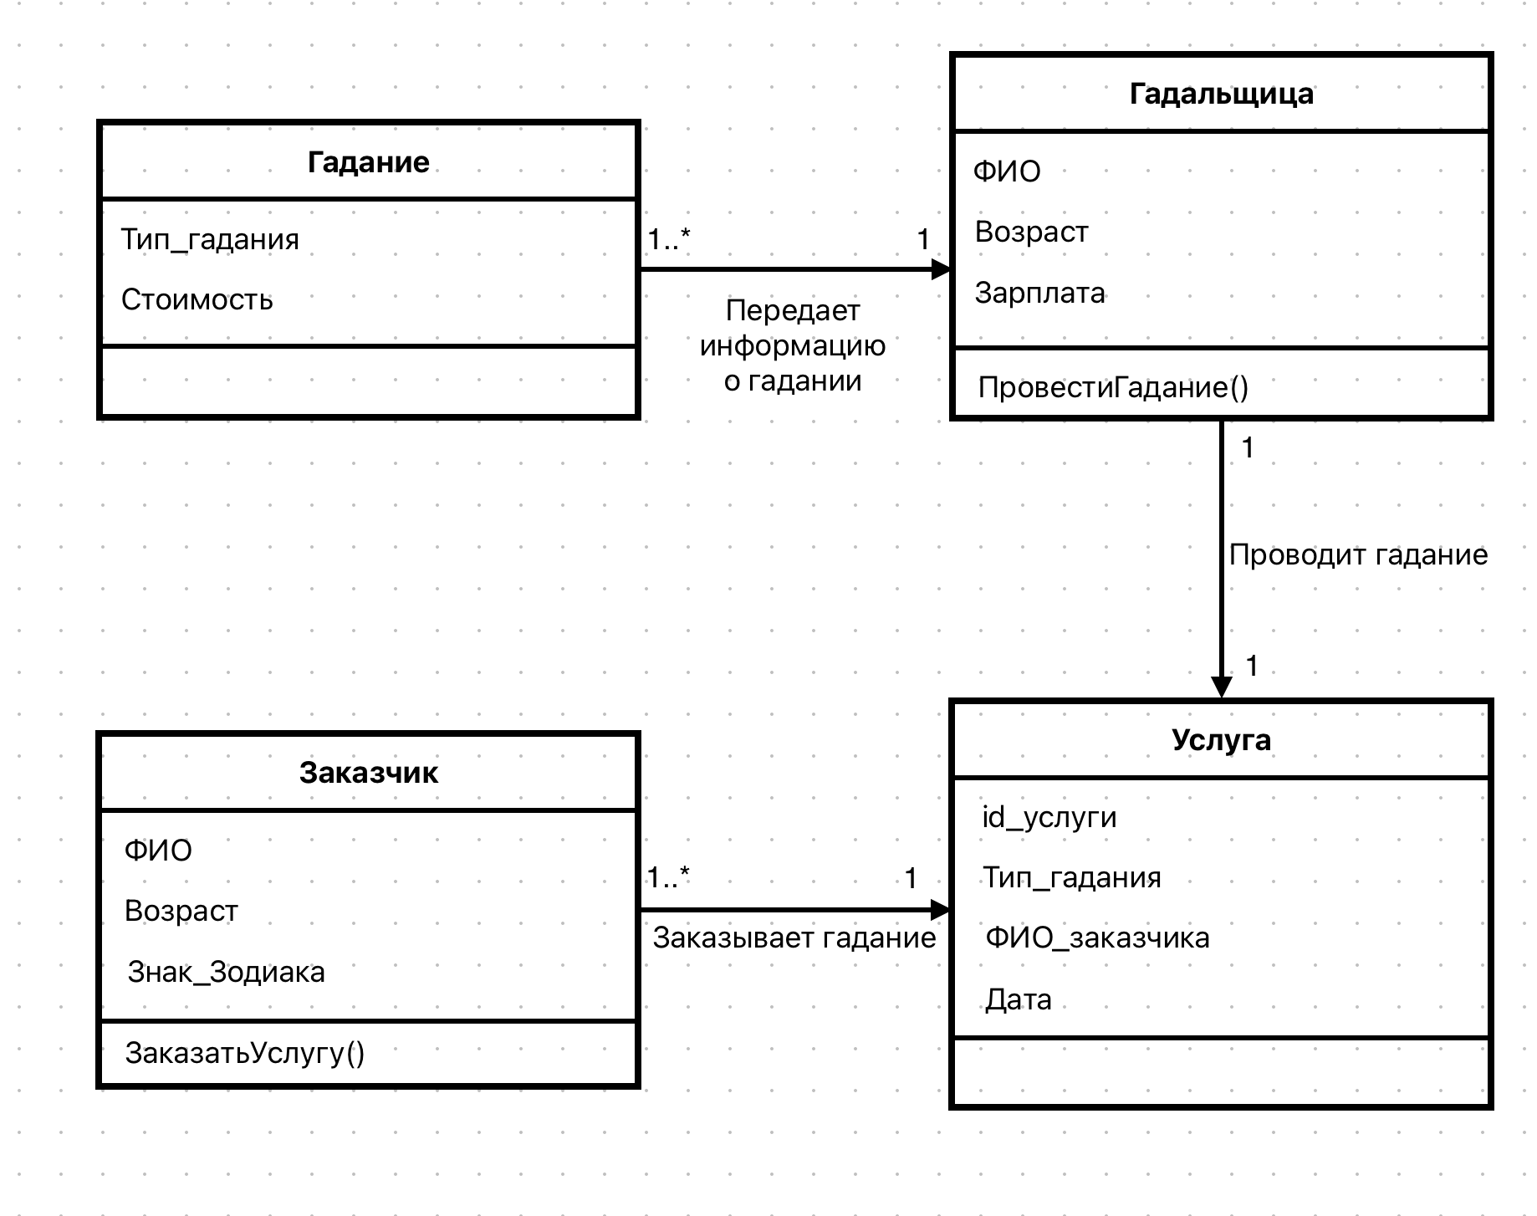

9 | Пусть дана диаграмма классов для водителей автомобилей и транспортных средств.
 | Напишите на языке OCL условие того, что водителю не может быть меньше 18 лет. Также напишите условие того, что автомобиль не может быть старше 30 лет.

 | context Водитель inv:
 | self.возраст >= 18

 | context Автомобиль inv:
 | self.количествоЛетПослеВыпуска <= 30

10 | Для предыдущей задачи перестройте диаграмму классов так, чтобы можно было написать условие того, что категория ТС должна соответствать категории прав.
 | Напишите это условие на OCL.

